使用方法
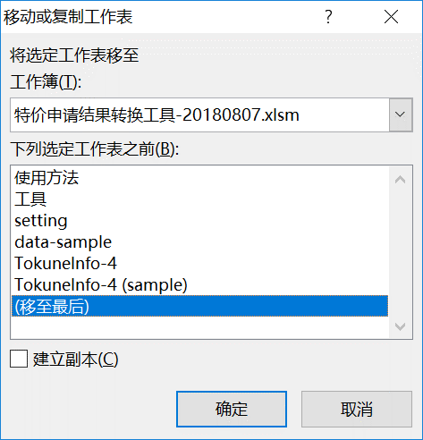
使用方法：
1.打开本工具，启用宏。
2.从SalesForce下载特价的Excel文件。
3.选中下载文件的【TokuneInfo】，点击右键，选择【移动或复制】。
4.选择转换工具移动到最后，如果原来就有【TokuneInfo】请先删除，并新Copy的sheet命名为【TokuneInfo】。
5.选择【工具】sheet，点击【执行格式转换】，执行后将自动打开转换后的PDF文件。

2

3

工具
执行格式转换

setting
2018-08-07
PDF文件目录： | D:\RPA\M图章处理\output
安川LOGO: | D:\RPA\M图章处理\files\yaskawa-logo.png
图章： | D:\RPA\M图章处理\files\Sign1.bmp

